Sheet1
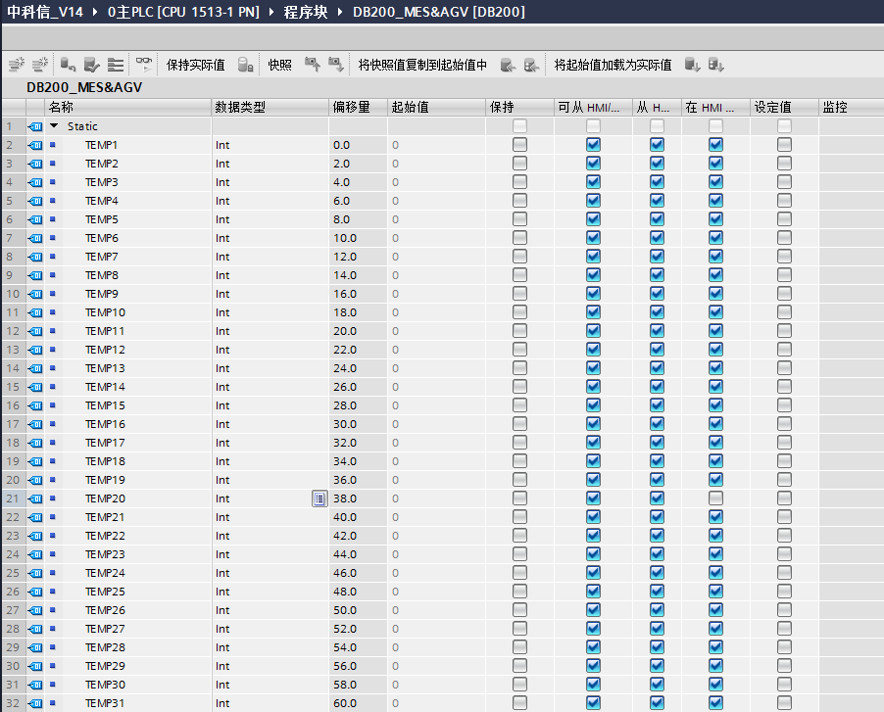
说明 | DataHub变量名称 | 单位 | 传输方向 |  | PLC地址
MES与AGV
运行任务 | Task | Uint16 | MES->AGV | 放舟Put 1,接舟Get2 | DB200.DBW0 | TEMP1
正在进行任务 | HandlingTask | Uint16 | AGV->MES | 十位是动作，个位是位置 | DB200.DBW2 | TEMP2
待完成任务1 | SuspendingTask1 | Uint16 | AGV->MES | 十位是动作，个位是位置 | DB200.DBW4 | TEMP3
待完成任务2 | SuspendingTask2 | Uint16 | AGV->MES | 十位是动作，个位是位置 | DB200.DBW6 | TEMP4
待完成任务3 | SuspendingTask3 | Uint16 | AGV->MES | 十位是动作，个位是位置 | DB200.DBW8 | TEMP5
待完成任务4 | SuspendingTask4 | Uint16 | AGV->MES | 十位是动作，个位是位置 | DB200.DBW10 | TEMP6
待完成任务5 | SuspendingTask5 | Uint16 | AGV->MES | 十位是动作，个位是位置 | DB200.DBW12 | TEMP7
已完成任务1 | SolvedTask1 | Uint16 | AGV->MES | 十位是动作，个位是位置 | DB200.DBW14 | TEMP8
已完成任务2 | SolvedTask2 | Uint16 | AGV->MES | 十位是动作，个位是位置 | DB200.DBW16 | TEMP9
已完成任务3 | SolvedTask3 | Uint16 | AGV->MES | 十位是动作，个位是位置 | DB200.DBW18 | TEMP10
已完成任务4 | SolvedTask4 | Uint16 | AGV->MES | 十位是动作，个位是位置 | DB200.DBW20 | TEMP11
已完成任务5 | SolvedTask5 | Uint16 | AGV->MES | 十位是动作，个位是位置 | DB200.DBW22 | TEMP12
小车上一个位置 | LastPosition | Uint16 | AGV->MES | 12345，1是机台，2，3，4，5是炉子 | DB200.DBW24 | TEMP13
小车当前位置 | CurPosition | Uint16 | AGV->MES | 12345，1是机台，2，3，4，5是炉子 | DB200.DBW26 | TEMP14
运行状态 | RunCondition | Uint16 | AGV->MES | 输送1，待命2，避障3，充电4，没电5 | DB200.DBW28 | TEMP15

运行任务 | Task | Uint16 | MES->AGV | 放舟Put 1,接舟Get2 | DB200.DBW40 | TEMP21
正在进行任务 | HandlingTask | Uint16 | AGV->MES | 十位是动作，个位是位置 | DB200.DBW42 | TEMP22
待完成任务1 | SuspendingTask1 | Uint16 | AGV->MES | 十位是动作，个位是位置 | DB200.DBW44 | TEMP23
待完成任务2 | SuspendingTask2 | Uint16 | AGV->MES | 十位是动作，个位是位置 | DB200.DBW46 | TEMP24
待完成任务3 | SuspendingTask3 | Uint16 | AGV->MES | 十位是动作，个位是位置 | DB200.DBW48 | TEMP25
待完成任务4 | SuspendingTask4 | Uint16 | AGV->MES | 十位是动作，个位是位置 | DB200.DBW50 | TEMP26
待完成任务5 | SuspendingTask5 | Uint16 | AGV->MES | 十位是动作，个位是位置 | DB200.DBW52 | TEMP27
已完成任务1 | SolvedTask1 | Uint16 | AGV->MES | 十位是动作，个位是位置 | DB200.DBW54 | TEMP28
已完成任务2 | SolvedTask2 | Uint16 | AGV->MES | 十位是动作，个位是位置 | DB200.DBW56 | TEMP29
已完成任务3 | SolvedTask3 | Uint16 | AGV->MES | 十位是动作，个位是位置 | DB200.DBW58 | TEMP30
已完成任务4 | SolvedTask4 | Uint16 | AGV->MES | 十位是动作，个位是位置 | DB200.DBW60 | TEMP31
已完成任务5 | SolvedTask5 | Uint16 | AGV->MES | 十位是动作，个位是位置 | DB200.DBW62 | TEMP32
小车上一个位置 | LastPosition | Uint16 | AGV->MES | 12345，1是机台，2，3，4，5是炉子 | DB200.DBW64 | TEMP33
小车当前位置 | CurPosition | Uint16 | AGV->MES | 12345，1是机台，2，3，4，5是炉子 | DB200.DBW66 | TEMP34
运行状态 | RunCondition | Uint16 | AGV->MES | 输送1，待命2，避障3，充电4，没电5 | DB200.DBW68 | TEMP35

AGV与哈工大
扩散炉炉号 |  | WORD | AGV->PLC |  | DB200.DBW100 | TEMP50
AGV到达指定位置 |  | WORD | AGV->PLC |  | DB200.DBW102 | TEMP51
AGV接收托盘准备就绪 |  | WORD | AGV->PLC |  | DB200.DBW104 | TEMP52
接收完成 |  | WORD | AGV->PLC |  | DB200.DBW106 | TEMP53
时钟信号 |  | WORD | AGV->PLC | 新增 | DB200.DBW108 | TEMP54
备用 |  | WORD | AGV->PLC |  | DB200.DBW110 | TEMP55
允许AGV出托盘 |  | WORD | PLC->AGV |  | DB200.DBW112 | TEMP56
接收托盘完成 |  | WORD | PLC->AGV |  | DB200.DBW114 | TEMP57
请求接收托盘 |  | WORD | PLC->AGV |  | DB200.DBW116 | TEMP58
备用 |  | WORD | PLC->AGV |  | DB200.DBW118 | TEMP59
备用 |  | WORD | PLC->AGV |  | DB200.DBW120 | TEMP60
PE炉炉号 |  | WORD | AGV->PLC |  | DB200.DBW122 | TEMP61
AGV到达指定位置 |  | WORD | AGV->PLC |  | DB200.DBW124 | TEMP62
AGV接收托盘准备就绪 |  | WORD | AGV->PLC |  | DB200.DBW126 | TEMP63
接收完成 |  | WORD | AGV->PLC |  | DB200.DBW128 | TEMP64
时钟信号 |  | WORD | AGV->PLC | 新增 | DB200.DBW130 | TEMP65
备用 |  | WORD | AGV->PLC |  | DB200.DBW132 | TEMP66
允许AGV出托盘 |  | WORD | PLC->AGV |  | DB200.DBW134 | TEMP67
接收托盘完成 |  | WORD | PLC->AGV |  | DB200.DBW136 | TEMP68
请求接收托盘 |  | WORD | PLC->AGV |  | DB200.DBW138 | TEMP69
备用 |  | WORD | PLC->AGV |  | DB200.DBW140 | TEMP70
备用 |  | WORD | PLC->AGV |  | DB200.DBW142 | TEMP71

MES与哈工大
扩散炉1等待质检信号 |  | Uint16 | 哈工大->MES |  | DB200.DBW200 | TEMP100
扩散炉2等待质检信号 |  | Uint16 | 哈工大->MES |  | DB200.DBW202 | TEMP101
扩散炉3等待质检信号 |  | Uint16 | 哈工大->MES |  | DB200.DBW204 | TEMP102
扩散炉4等待质检信号 |  | Uint16 | 哈工大->MES |  | DB200.DBW206 | TEMP103
当前时间的秒数 |  | Uint16 | 哈工大->MES |  | DB200.DBW208 | TEMP104
备用 |  | Uint16 | 哈工大->MES |  | DB200.DBW210 | TEMP105
备用 |  | Uint16 | 哈工大->MES |  | DB200.DBW212 | TEMP106
合格不合格信号 |  | Uint16 | MES->哈工大 |  | DB200.DBW214 | TEMP107
当前时间的秒数 |  | Uint16 | MES->哈工大 |  | DB200.DBW216 | TEMP108
备用 |  | Uint16 | MES->哈工大 |  | DB200.DBW218 | TEMP109
备用 |  | Uint16 | MES->哈工大 |  | DB200.DBW220 | TEMP110
PE炉1等待质检信号 |  | Uint16 | 哈工大->MES |  | DB200.DBW222 | TEMP111
PE炉2等待质检信号 |  | Uint16 | 哈工大->MES |  | DB200.DBW224 | TEMP112
PE炉3等待质检信号 |  | Uint16 | 哈工大->MES |  | DB200.DBW226 | TEMP113
PE炉4等待质检信号 |  | Uint16 | 哈工大->MES |  | DB200.DBW228 | TEMP114
当前时间的秒数 |  | Uint16 | 哈工大->MES |  | DB200.DBW230 | TEMP115
备用 |  | Uint16 | 哈工大->MES |  | DB200.DBW232 | TEMP116
备用 |  | Uint16 | 哈工大->MES |  | DB200.DBW234 | TEMP117
合格不合格信号 |  | Uint16 | MES->哈工大 |  | DB200.DBW236 | TEMP118
当前时间的秒数 |  | Uint16 | MES->哈工大 |  | DB200.DBW238 | TEMP119
备用 |  | Uint16 | MES->哈工大 |  | DB200.DBW240 | TEMP120
备用 |  | Uint16 | MES->哈工大 |  | DB200.DBW242 | TEMP121

